SM-sarja
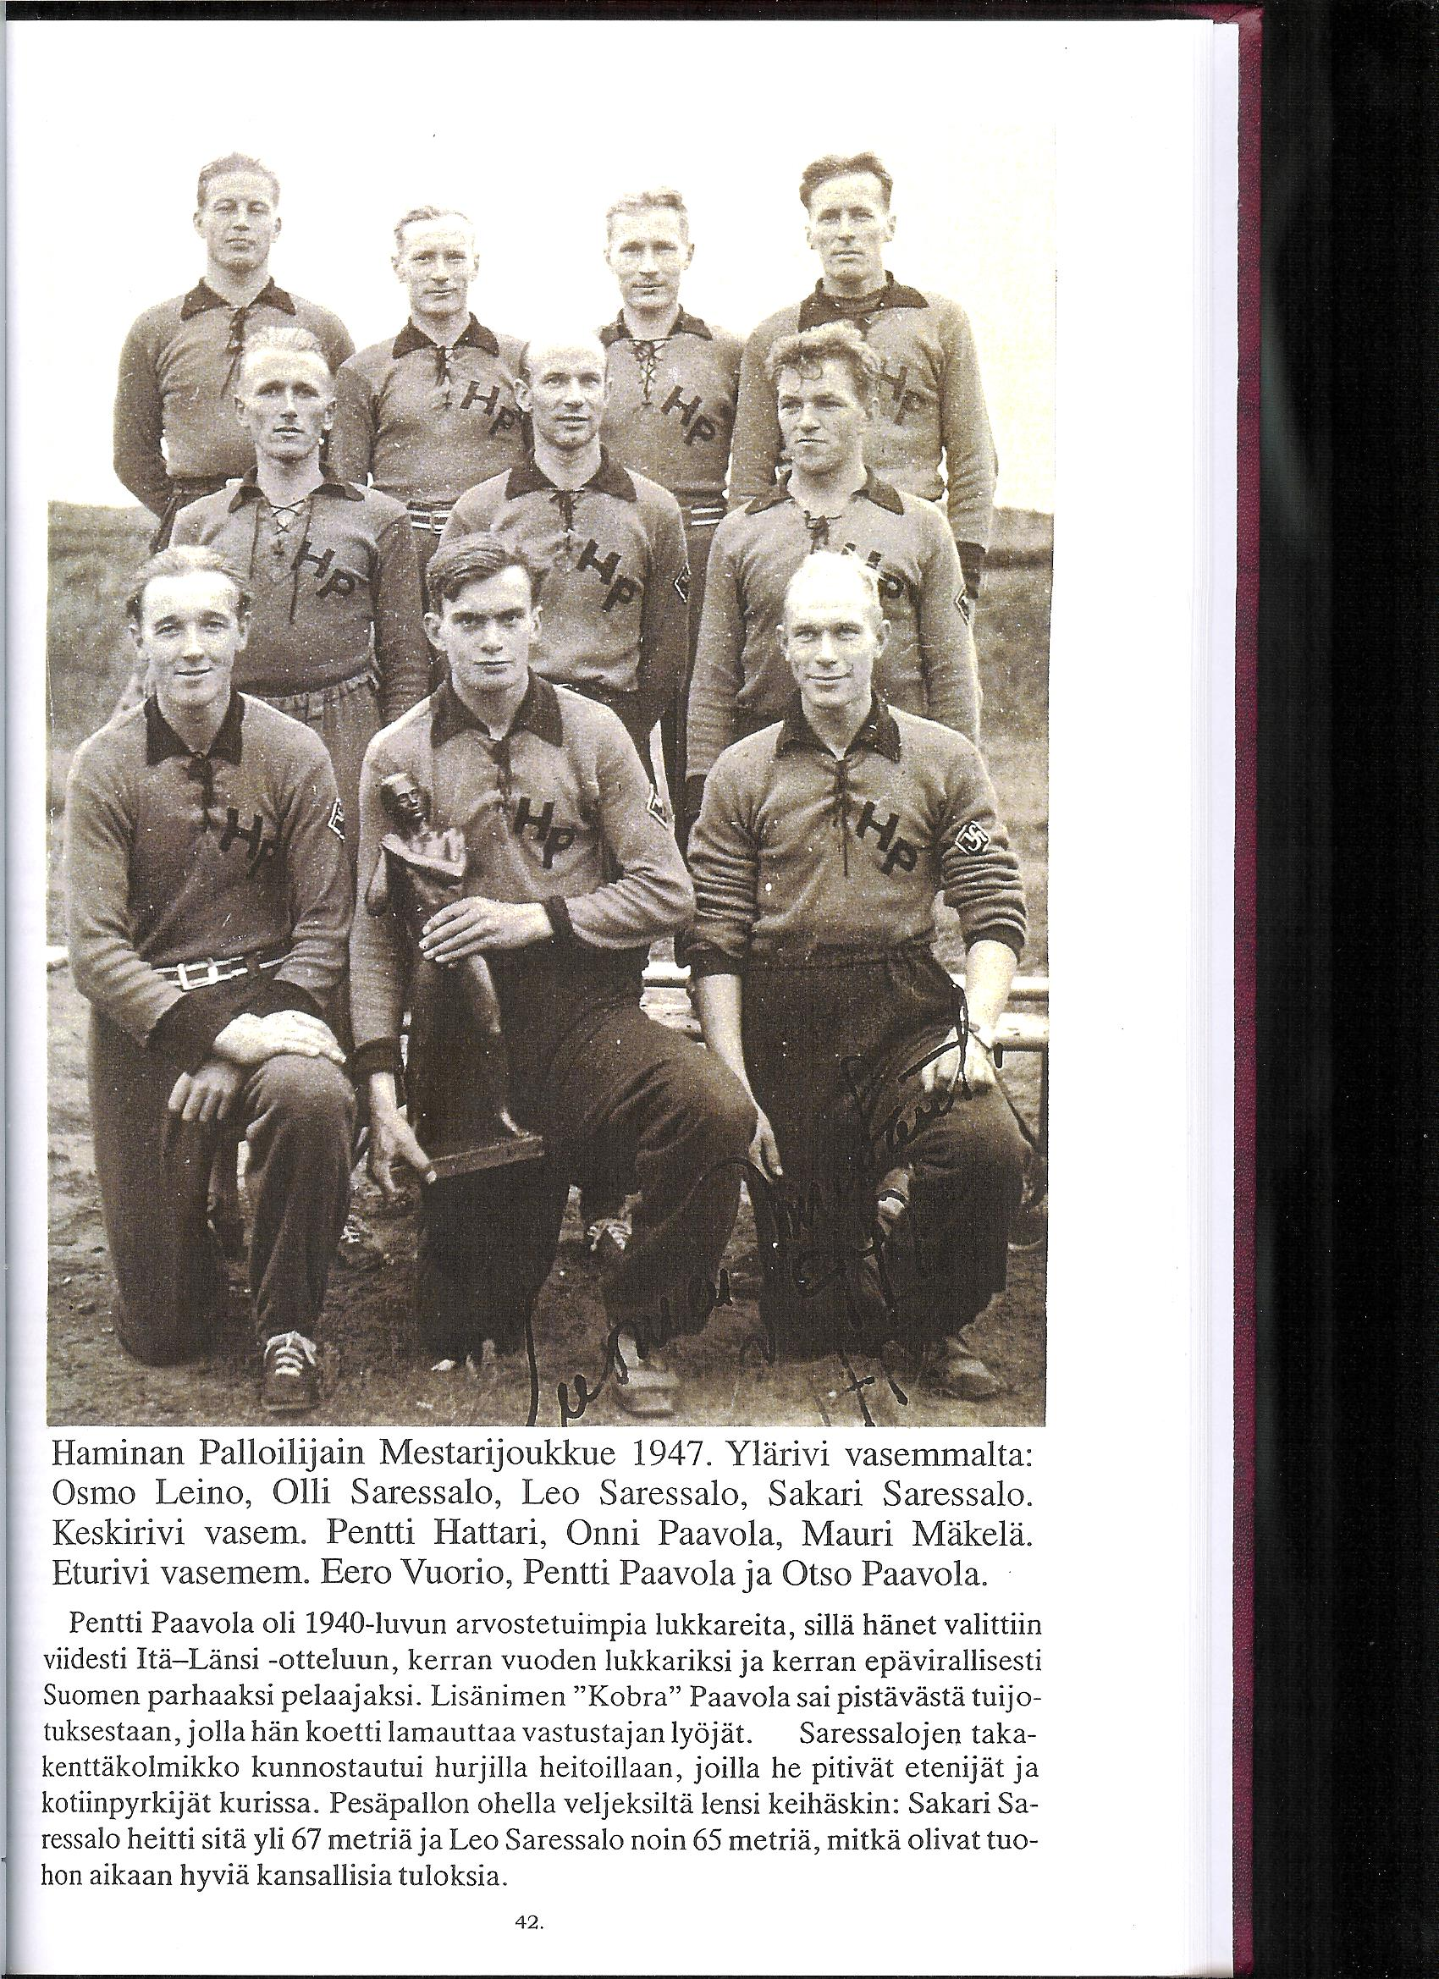
Eero Vuorio |  |  | 9.7.1925 Vehkalahti - 29.9.2006 Hamina
MESTARUUSSARJA |  |  | Runkosarja |  |  |  |  | Runkosarja TOP-30 |  |  |  | Arvo-ottelut |  |  | Mitalit |  | Tittelit
Vuosi | Sija | Seura | OTT | KUN | LÖI | TOI | LÖI | TOI | L+T |  | IL | LL | PPL | 1 | 2 | 3
1946 | 2. | HP | 8 | 0 | 6 | 4 |  |  |  |  |  |  |  |  | 1
1947 | 1. | HP | 10 | 0 | 10 | 4 |  |  |  |  |  |  |  | 1
1948 | 1. | HP | 12 | 0 | 25 | 1 | 5. |  |  |  | 1 | 1 | 1 | 1
1949 | 4. | HP | 12 | 4 | 19 | 18 | 3. | 3. |  |  |  |  | 1
1950 | 2. | HP | 12 | 3 | 25 | 15 | 2. | 6. | 1. |  |  |  |  |  | 1 |  | mestaruusuusinta 1+1/2
1951 | 4. | HP | 12 | 0 | 16 | 8 | 21. |  | 27. |  | 1
1952 | 5. | HP | 11 | 1 | 16 | 6 | 6. |  | 14. |  | 1
1953 | 3. | HP | 12 | 2 | 7 | 14 | 24. |  |  |  |  |  |  |  |  | 1
1954 | 1. | HP | 11 | 0 | 7 | 6 |  |  |  |  |  |  |  | 1
1955 | 1. | HP | 12 | 0 | 16 | 16 | 7. | 4. | 3. |  |  |  |  | 1
1956
1957 | 8. | HP | 1 | 0 | 0 | 1
Yhteensä |  |  | 113 | 10 | 147 | 93 | 0-1-1 | 0-0-1 | 1-0-1 |  | 3 | 1 | 2 | 4 | 2 | 1
Pesispörssi |  | 709.3

ENSIMMÄISET MESTARUUSSARJASSA |  |  |  |  |  |  |  |  |  |  |  |  |  | KUNNARIT YHDESSÄ OTTELUSSA
Ottelu |  | 26.05. 1946 HPL - HP 2-10 |  |  |  |  | 1. ottelu |  |  | 20 v 10 kk 17 pv |  |  |  | 22.05.1949 HP - PT 22-9 2
Lyöty |  | 26.05. 1946 HPL - HP 2-10 |  |  |  |  | 1. ottelu |  |  | 20 v 10 kk 17 pv |  |  |  | 04.06.1950 HP - TMP 18-3 2
Tuotu |  | 26.05. 1946 HPL - HP 2-10 |  |  |  |  | 1. ottelu |  |  | 20 v 10 kk 17 pv |  |  |  | 31.05.1953 HP - Puhti 11-9 2
Kunnari |  | 14.08. 1949 TMP - HP 4-7 |  |  |  |  | 37. ottelu |  |  | 24 v 1 kk 5 pv

Seurat |  | HP = Haminan Palloilijat (1928)

